상품제안서
[비빅스]메탈 휴대폰거치대 라운드링 R01 | 상품코드: S01201

 |  |  |  |  |  |  | 02-713-8555 | www.synergygift.co.kr
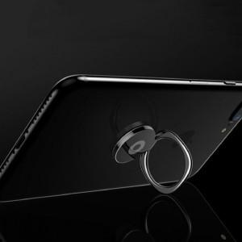

【상세/제작정보】 | .

【인쇄/포장옵션】 | 레이저 / 포장지포장

【공급단가】 | 수량 | 100~ | 200~ | 500~ | 1,000~ | 3,000~
*VAT별도 | 단가 | 1,490원 | 1,190원 | 1,140원 | 1,100원 | 1,060원

【상품 URL】 | https://www.synergygift.co.kr:443/src/goods_detail.php?gdno=330

